Sheet1
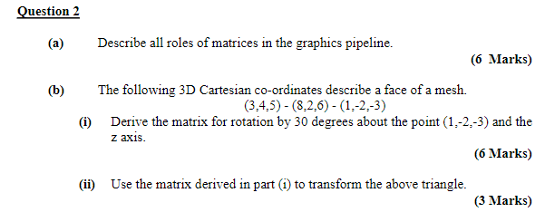

( | 1 | -2 | -3 | ) |  | Angle | 30 | = | 0.5235987756 | radians

Translate to Origin

 | 1 | 0 | 0 | -1
 | 0 | 1 | 0 | 2 | = | M1
 | 0 | 0 | 1 | 3
 | 0 | 0 | 0 | 1

Rotate
 | 0.86602540378 | -0.5 | 0 | 0
 | 0.5 | 0.86602540378 | 0 | 0 | = | M2
 | 0 | 0 | 1 | 0
 | 0 | 0 | 0 | 1

Translate back

 | 1 | 0 | 0 | 1
 | 0 | 1 | 0 | -2 | = | M3
 | 0 | 0 | 1 | -3
 | 0 | 0 | 0 | 1

 | M3 * M2 |  |  |  | * |  | M1

 | 0.86602540378 | -0.5 | 0 | 1
 | 0.5 | 0.86602540378 | 0 | -2 |  |  | M1
 | 0 | 0 | 1 | -3
 | 0 | 0 | 0 | 1

 |  |  |  | M3 * M2 * M1

 |  |  | 0.86602540378 | -0.5 | 0 | -0.86602540378
 | SuperM | = | 0.5 | 0.86602540378 | 0 | -0.76794919243
 |  |  | 0 | 0 | 1 | 0
 |  |  | 0 | 0 | 0 | 1

 |  | 3 | 8 | 1 |  | -0.26794919243 | 5.0621778265 | 1
 | SuperM * | 4 | 2 | -2 | `'= | 4.1961524227 | 4.9641016151 | -2
 |  | 5 | 6 | -3 |  | 5 | 6 | -3
 |  | 1 | 1 | 1 |  | 1 | 1 | 1

 | proj M | 1 | 0 | 0 | 0
 |  | 0 | 1 | 0 | 0
 |  | 0 | 0 | 1 | 0
 |  | 0 | 0 | -1 | 0

 |  |  | 3d Homog
 | projected points |  | -0.26794919243 | 5.0621778265 | 1 |  | 0.053589838486 | -0.84369630442 | 0.33333333333
 |  |  | 4.1961524227 | 4.9641016151 | -2 |  | -0.83923048454 | -0.82735026919 | -0.66666666667
 |  |  | 5 | 6 | -3 |  | -1 | -1 | -1
 |  |  | -5 | -6 | 3 |  | 1 | 1 | 1

